Sheet1
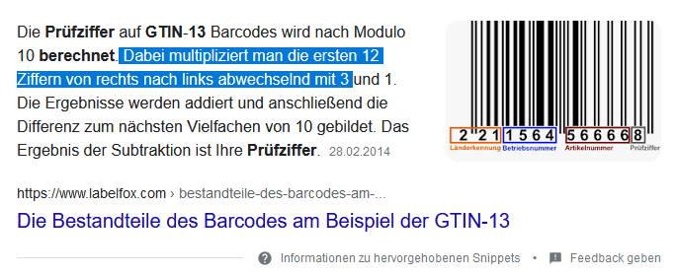
1 | 2 | 3 | 4 | 5 | 6 | 7 | 8 | 9 | 10 | 11 | 12 | Stelle

9 | 0 | 2 | 2 | 0 | 0 | 0 | 7 | 2 | 1 | 3 | 7 | Wert
1 | 3 | 1 | 3 | 1 | 3 | 1 | 3 | 1 | 3 | 1 | 3 | multi

9 | 0 | 2 | 6 | 0 | 0 | 0 | 21 | 2 | 3 | 3 | 21 | Wert*multi
 |  |  |  |  |  |  |  |  |  |  | 67 | Summe

 |  |  |  |  |  |  |  |  |  |  | 3 | 13. Stelle
 |  |  |  |  |  |  |  |  |  |  |  | Prüfziffer

